クラス図
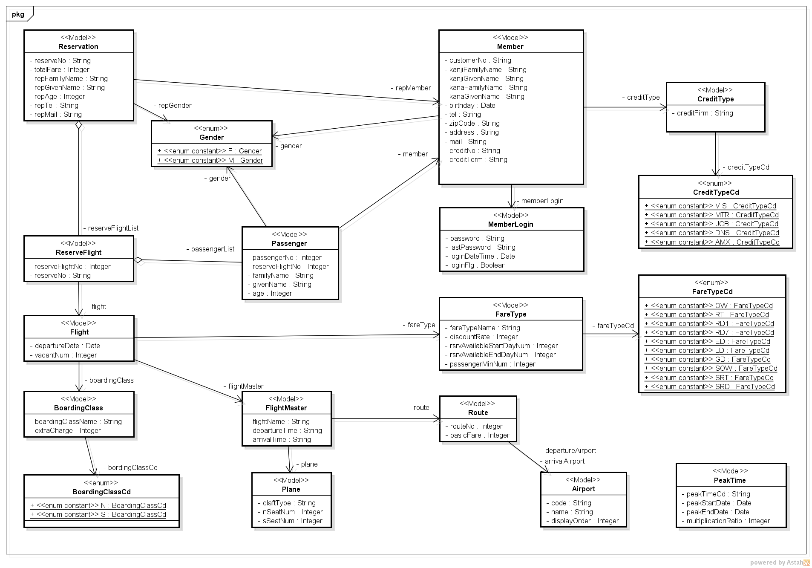
クラス図 | システム名 | ユースケースグループ | ユースケース | 作成者 | 作成日 | 更新者 | 更新日
 | 航空チケット予約システム |  |  | 電電 次郎 | 2014-01-01

